Ejercicios Fiscales
Ejercicios Fiscales

Ciudad de México, Martes, 15 de Septiembre de 2020

Filtros de Busqueda
Ejercicio Fiscal | Comparativo | Declaración | Tipo Declaración | Estatus Declaración | Área Adscripción | Puesto
2020 | '2020','2019','2018','2017','2016'

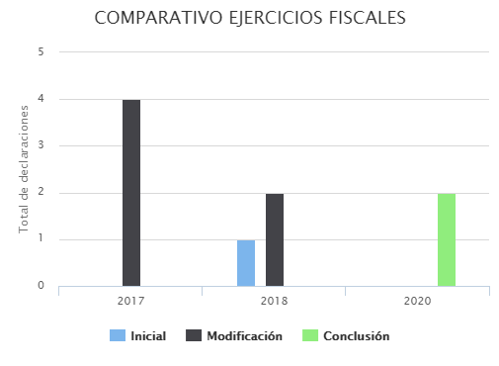
EJERCICIOS FISCALES | INICIAL | MODIFICACIÓN | CONCLUSIÓN
2017 | 0 | 4 | 0
2018 | 1 | 2 | 0
2020 | 0 | 0 | 2
Total | 1 | 6 | 2

